Aufgabe_H
1 |  | Markieren Sie die Zellen A1 bis A5. Welche Werte können Sie nun in der Statuszeile ablesen? | Antwort: | Mittelwert: 1 Anzahl: 5, Minimum: 1, Maximum: 1, Summe:5
1 |  | Welcher Text steht in der letzten gefüllten Zelle der Spalte A? | Antwort: | Korrekt?!
1 |  | Was erkennen Sie, wenn Sie den Bereich UM639 bis US652 markieren? | Antwort: | Töffbild
1 |  | Welche Bezeichnung hatte die Zelle mit dem Namen Schule vor der Umbenennung? | Antwort: | E10
1 |  | Nehmen wir an, Sie müssten dieses Tabellenblatt drucken (bitte nicht wirklich ausdrucken …). Wie viele Blätter müssten Sie in den Drucker legen? | Antwort: | 46261500

5 | 0
Aufgabe_H

 |  | Quelle: Bundesamt für Strassen / Verkehrsmonitoring
 |  | Auskunft: verkehrsdaten@astra.admin.ch

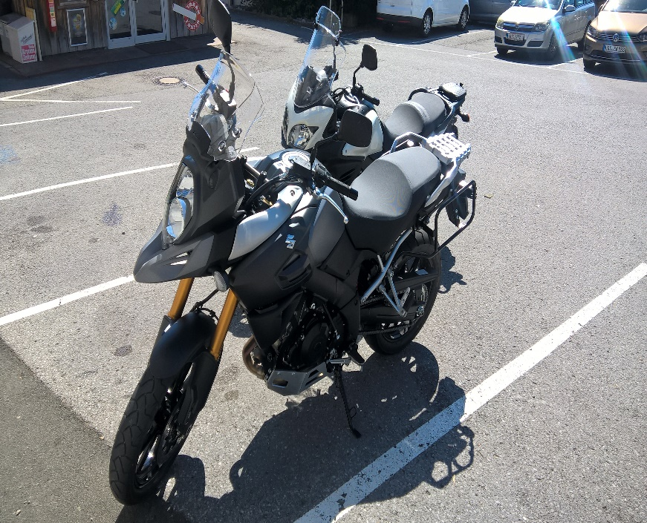

Korrekt?!

 |  |  |  |  | xx

Alles wird gut!

Aufgabe_I
2 |  | Berechnen Sie mit einer kopierbaren Berechnung den jeweiligen Kontostand des Lohnkontos von Sandra Kehl.
4 |  | Erstellen Sie auf der grauen Fläche ein sinnvolles, aussagekräftiges Diagramm. Wählen Sie dazu sinnvolle Angaben aus der Kontoführung aus.
 |  |  | Überlegen Sie sich gut, welche Angaben in Ihrem Diagramm Sinn ergeben, was müsste man im Diagramm zwingend sehen?

6 | 0
Aufgabe_I

 |  | Lohnkonto | Sandra | Kehl | 1. Lehrjahr
 |  | IBAN 1585.258.236.99.1
 |  | Datum | Beschreibung | Einnahmen | Ausgaben | Kontostand
 |  | 2023-01-01 | Übertrag vom 2022 |  |  | CHF 2,750.00
 |  | 2023-01-16 | Anzahlung Sommerferien |  | CHF 250.00 | CHF 2,500.00
 |  | 2023-01-25 | Lohn | CHF 713.00 |  | CHF 3,213.00
 |  |  | Abgabe an Eltern |  | CHF 150.00 | CHF 3,063.00
 |  |  | Überweisung Sparkonto |  | CHF 100.00 | CHF 2,963.00
 |  |  | Bezahlung Swisscom-Abo |  | CHF 23.50 | CHF 2,939.50
 |  |  | Geburtstagsgeld von Opa | CHF 100.00 |  | CHF 3,039.50
 |  | 2023-02-24 | Lohn | CHF 713.00 |  | CHF 3,752.50
 |  |  | Abgabe an Eltern |  | CHF 150.00 | CHF 3,602.50
 |  |  | Überweisung Sparkonto |  | CHF 100.00 | CHF 3,502.50
 |  |  | Bezahlung Swisscom-Abo |  | CHF 23.50 | CHF 3,479.00
 |  | 2023-03-24 | Lohn | CHF 713.00 |  | CHF 4,192.00
 |  |  | Abgabe an Eltern |  | CHF 150.00 | CHF 4,042.00
 |  |  | Überweisung Sparkonto |  | CHF 100.00 | CHF 3,942.00
 |  |  | Bezahlung Swisscom-Abo |  | CHF 23.50 | CHF 3,918.50
 |  | 2023-04-25 | Lohn | CHF 713.00 |  | CHF 4,631.50
 |  |  | Abgabe an Eltern |  | CHF 150.00 | CHF 4,481.50
 |  |  | Überweisung Sparkonto |  | CHF 100.00 | CHF 4,381.50
 |  |  | Bezahlung Swisscom-Abo |  | CHF 23.50 | CHF 4,358.00

 |  | Quelle: Bundesamt für Strassen / Verkehrsmonitoring
 |  | Auskunft: verkehrsdaten@astra.admin.ch

